Programa
Resumen Requerimientos
Requerido a la brevedad posible
Puede esperar

1. Pasar a Producción el atributo "Impacto"
Se requiere para discriminar aquellos programas que no están bajo el Control de la PMO, y en el resto poder distinguir los "Críticos". Esto es fundamental para focalizar los esfuerzos de gestión del portafolio.
Valores posibles del atributo: | Sin Control PMO (*) | (*) valor por defecto
 | Crítico
 | No Crítico

2. Ampliar opciones de búsqueda de Programas
Agregar opción de buscar por:
 | Nro. ART
 | Nro. de SAP

3. Unificar etiquetas de datos de Cabecera
Por orden y en algunos casos para clarificar el sentido de los atributos del programa.

Despliegue de Cabecera | Formulario de Edición
program-details | edit-program | Etiquetas Unificadas
Tipo de Programa | Tipo de Programa | Ok
Foco Strategico | Foco Strategico | Foco Estratégico | ok | ok
Gestor de Demanda | Lider de Programa | Líder de Programa | ok | ok
División | División Solicitante | División Solicitante | ok | ok
Gerencia | Gerencia DIVOT | Gerencia DIVOT | ok | ok
Departamento | Departamento DIVOT | Departamento DIVOT | ok | ok
Estado | Flujo de Trabajo Estado | Estado | ok | ok
Impacto | Tipo de impacto | Impacto | ok | ok
Fecha Inicio | Fecha Inicio Programa | Fecha Inicio Programa | ok | ok
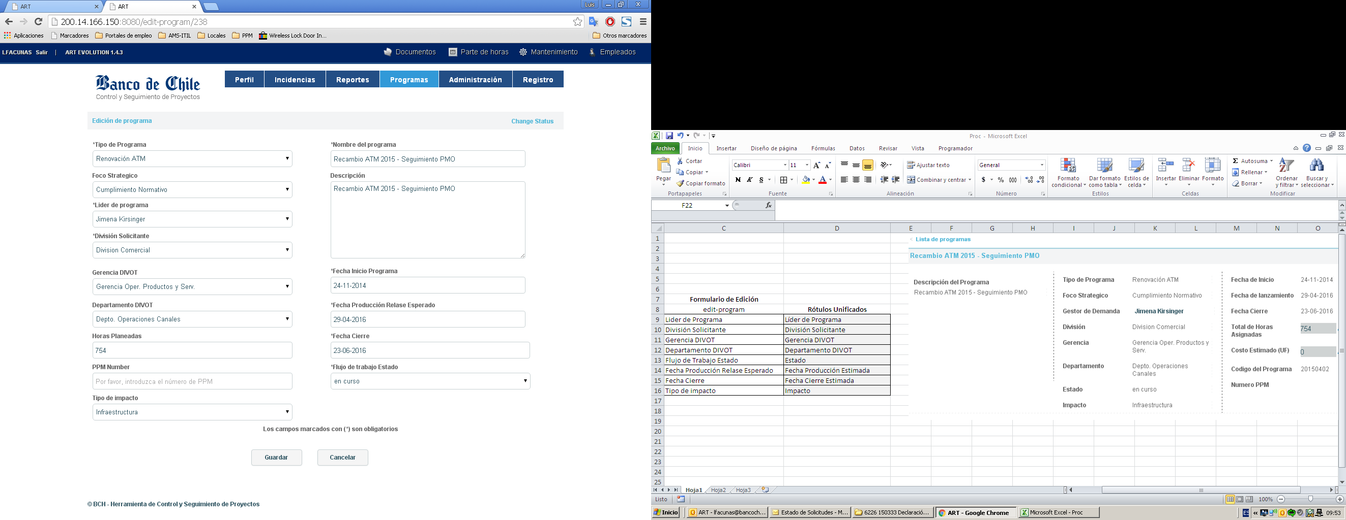
Fecha de Lanzamiento | Fecha Producción Relase Esperado | Estimación Release Final | ok | ok
Fecha Cierre | Fecha Cierre | Estimación Cierre Programa | ok | ok

4. Cambios en Ingresos y visualización de SAP

a. Incorporar campo "Fecha de Cierre"

Bonus Track
Ver opción de mostrar en cabecera del Programa las mayores fechas de Paso a Producción y Cierre de SAP asociadas aese programa.
Esto bajo los labels: | - Release Final según SAP
 | - Cierre Final según SAP

b. Igualar el despliegue del resumen de la SAP (program-details) a lo que se muestra en la Ficha de SAP (new-sap), salvo en los cambios que se indican

program-details

new-sap

Reemplazar por fecha de Aprobación
Reemplazar por Fecha de Paso a Producción y Fecha de Cierre (*)

 |  |  |  | (*) Este dato hoy no se ingresa

Idealmente dejar el siguiente Orden: | Nro. SAP
 | Cat.Presupuestaria
 | Ppto.Inv.
 | Ppto. Gto.
 | Ppto.Total
 | Fecha Aprob.
 | Fecha Prod.
 | Fecha Cierre

5. Respecto al Registro de Riesgos y Alertas

a. Visualización de Riesgos
Desplegar la lista de todos los riesgos del Programa en la pantalla principal, indicando el nivel a que fueron creados: Tarea, Subtarea, etc.

b. Agregar un registro de "Estado" del riesgo

Valores posibles
 | Latente | Riesgo Vigente (valor por defecto)
 | Mitigado | Se aplicaron acciones para reducir probabilidad de ocurrencia y/o Impacto, aunque el riesgo sigue vigente.
 | Evitado | Se aplicaron acciones y el Riesgo se evitó.
 | Materializado | Se materializó el riesgo.

c. Simplificar Los datos que describen el Riesgo
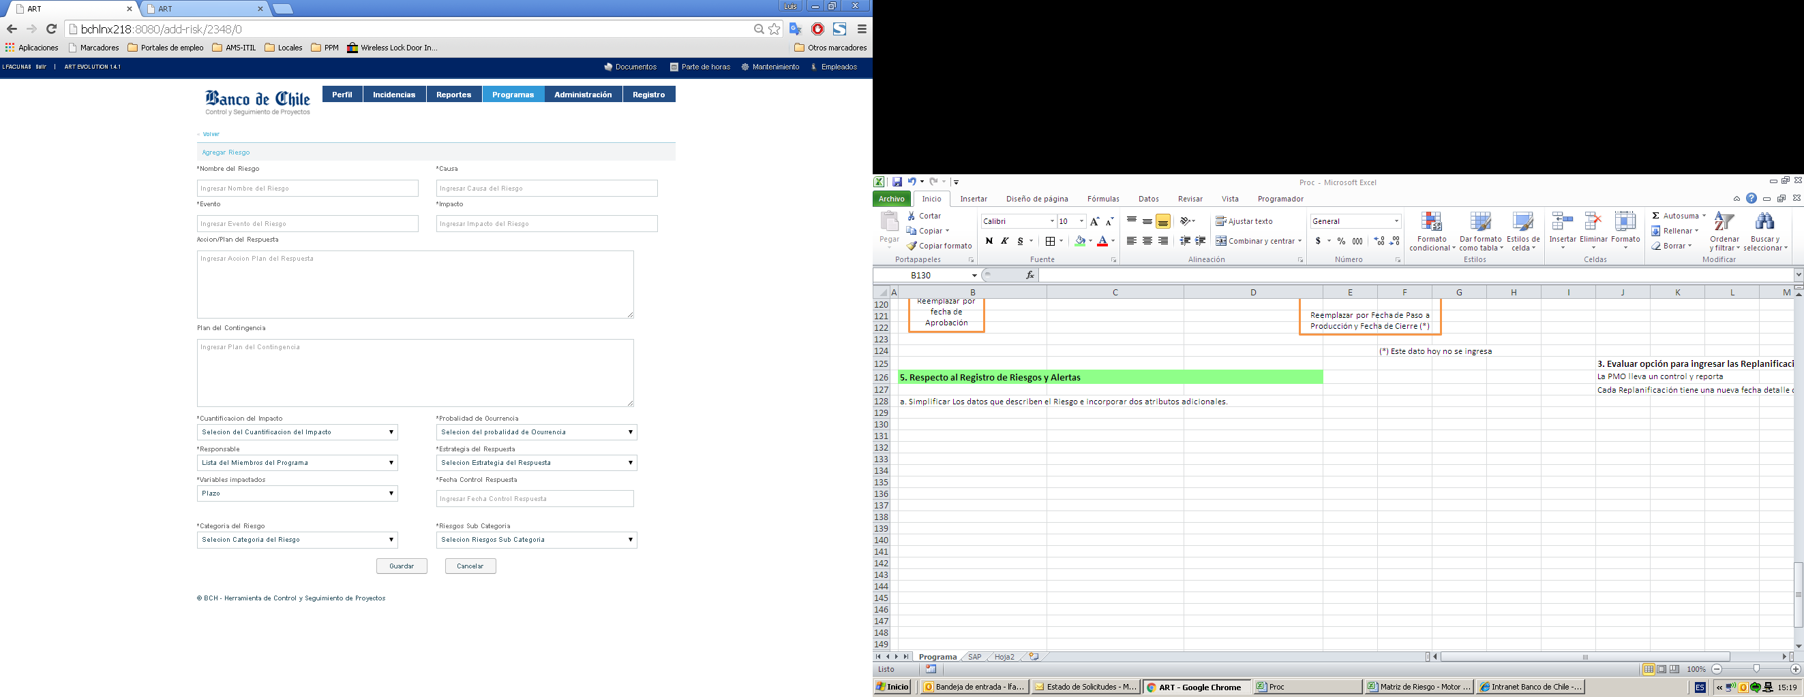

- Mantener el Nombre del riesgo
- Agregar campo Descripción, el cual será utilizado como texto de una eventual Alerta.
- Ver opción de reutilizar los campos Impacto y Causa para indicar el Ambito del riesgo (Programa, Proyecto o tarea)

Entendiendo que estos campos toman valores Alto-Medio-Bajo, considerar equivalencia a valores numéricos 3, 2 y 1 respectivamente para definir un valor calculado que será la multiplicación de ambos, el cual definiremos como la "Exposición al Riesgo". Los valores posibles de este nuevo atributo del Riesgo serían: 1, 2, 3, 4, 6 y 9.

d. Manejar un Historial de la combinación de Estado + Exposición al Riesgo

